Sheet1
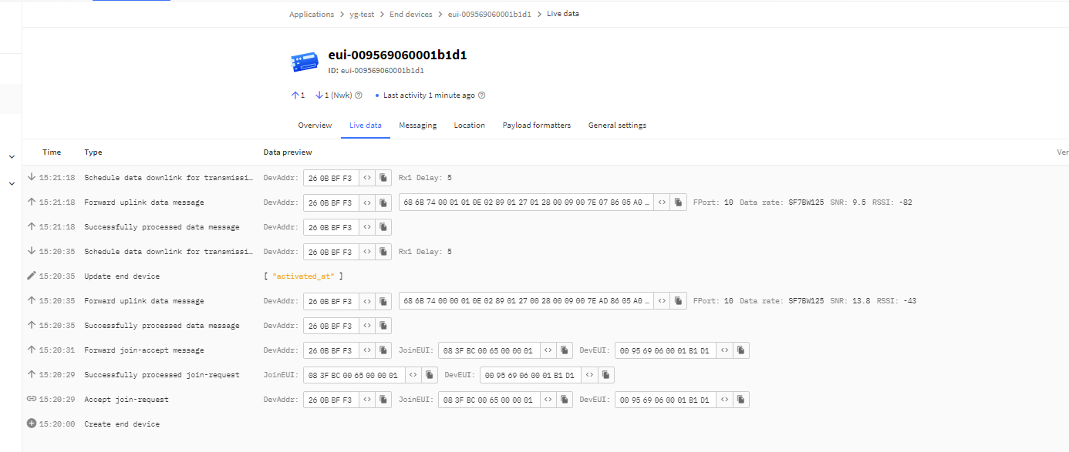
S/N | Device | DEVEUI | FREQUENCY | Mode | APPEUI（OTAA） | APPKEY（OTAA） | NwkSKey（ABP） | APPSKey（ABP）
1 | SD100_AS923-2_2024.07.11 | 009569060001b1d1 | AS923-2 | OTAA | 083FBC0065000001 | 2d35c7963275d743b4e73bea91681a3b
2 | TH100_AS923-2_2024.07.11 | 009569060000d671 | AS923-2 | OTAA | 083FBC0065000001 | 2d35c7963275d743b4e73bea91681a3b
 | SD = Smoke device
 | TH = Temp hum

